IRC keels
DIAGRAMATIC: FOR INFORMATION ONLY. NOT TO SCALE
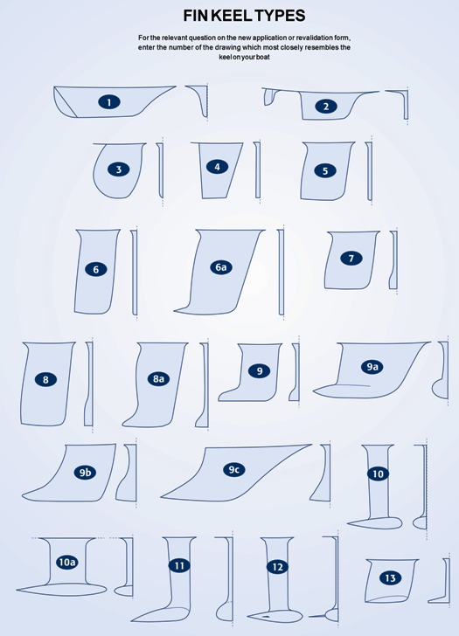

 | Surface fairing (keel fin material) Rule 19.2
 | Any keel fin fairings with a nominal density, including any cavities and/or core material, significantly lower than the main structural elements of the keel fin shall be declared. For the purpose of this rule, a keel fin fairing does not include surface fairing, filling and painting materials up to a total thickness of 10 mm, measured normal to the local surface of the keel fin.

 | 19.2 Tout carénage sur le voile de quille ayant une densité propre, y compris les cavités ou surépaisseurs situées plus bas que la structure principale du voile, doit être déclaré. Dans l'application de cette règle, un carénage de voile de quille n'inclut pas les matériaux, enduits ou peintures d'épaisseur totale inférieure à 10mm ; cette épaisseur étant mesurée localement, normalement à la surface du voile.

 | For the relevant question on the new application or revalidation form enter the number of the drawing which most closely resemebles the keel on your boat

 | Afin de répondre à la question présente sur les formulaires de demande d'un nouveau certificat ou d'une revalidation, entrez le numéro de la quille sur rapprochant le plus de celle de votre bateau.

